兑换功能
一、 | 账户提现界面
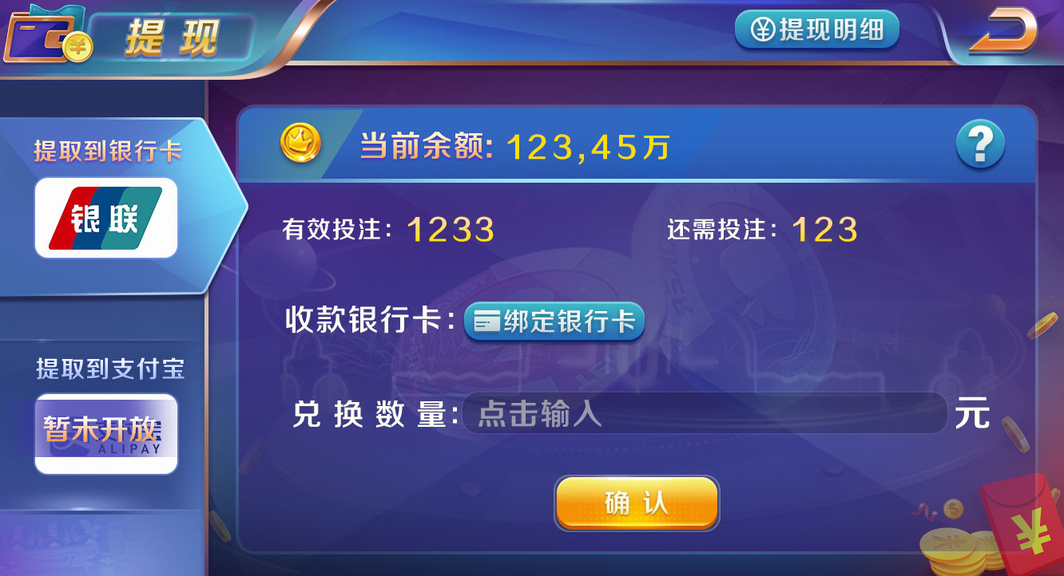

按钮

弹出个人中心的绑定界面

1 | 美术字标题


2 | 提现方式
 |  | 1）美术字：请选择提现方式
 |  | 2）滚动框：暂时只有两个选项，兑换到银行卡和兑换到支付宝（根据业主配置，决定出现哪个选项）

 |  | 3）提现记录按钮：点击后出现提现明细界面
 |  | 明细界面使用充值明细的资源，只有下面一行美术字和标题不同
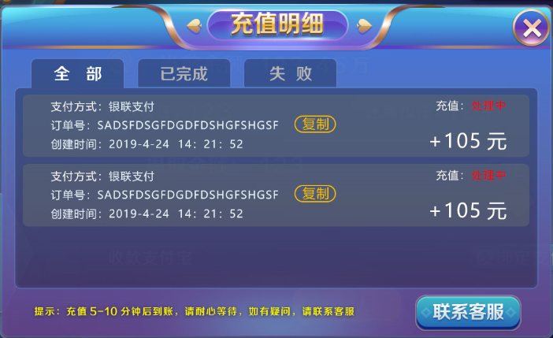

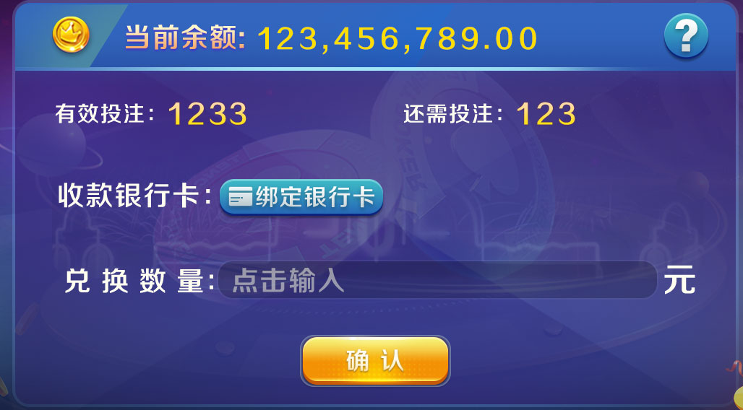
3 | 提现区
 |  |  | 1）当前余额：显示当前的余额
 |  |  | 2）有效投入和还需投入：读取服务器发下来的值 （有效投入需要改为：有效投注值，还需投入需要改为：还需投注）
 |  |  | 3）兑换数量：输入框，未输入时显示最多提款XXX元

 |  |  | 4）银行卡提款时显示收款银行卡：点击绑定银行卡按钮则跳入个人中心绑定的界面

 |  |  | 5）支付宝提款时显示收款支付宝：点击绑定支付宝按钮则跳入个人中心绑定的界面

 |  |  | 6）帮助按钮：点开后有以下提示文字
 |  |  | 提现5分钟内到账，提现前请确认绑定信息准确无误
 |  |  | 每天可以提现X次（当前剩余Y次）（如果X是0则不显示这句），每次提现最多Z元，最少R元（如果R是0则不显示这句），每天最高出款U元
 |  |  | 提现手续费为A%，上限为B，手续费保留两位小数（如果A是0则不显示这句）
 |  |  | 每天免手续费H次（当前剩余J次）（如果H是0则不显示这行）
 |  |  | 有效投注值不足不可提现（如果此条是开则不显示）
 |  |  | 提现时必须是整数（如果此条是关则不显示）
 |  |  | 有效投注值不足可以提现，手续费为P%（如果词条为关则不显示）

 |  |  | 7）确定按钮：
 |  |  | 点击后弹出二次提示框
 |  |  | 点击确认后进行提现操作，关闭二次提示框
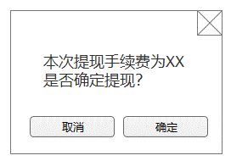

 |  |  | 如果本次手续费为0，则显示
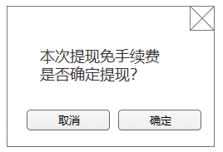

 |  |  | 如果勾选有效投注量不足时允许提款，当有效投注量不足时，提示如下
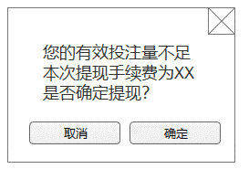

 |  |  | 点击确认后，弹出tips，并且弹出提现明细界面

 |  |  | 9）点击兑换后需要弹tips列表如下（以下流程也是提现的逻辑流程）
 |  |  | 如果未绑定则弹出tips
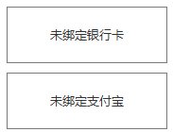

 |  |  | 出款校验流程
 |  |  | 流程 | tips
 |  |  | 1. 整数是否开启 | 提现金额必须为整数
 |  |  | 2. 最低金额 | 最低提现金额为XX
 |  |  | 3. 最高金额 | 最高提现金额为XXX
 |  |  | 4. 当日已取款金额 | 超出当日提现金额上限
 |  |  | 5. 当日出款次数上限 | 超出当日提现次数
 |  |  | 6. 校验是否允许支付宝提现 | 无
 |  |  | 如果打码量不足，禁止出款 | 无
 |  |  | 7a. 打码量不足，不允许出款 | 有效投注量不足，无法提现
 |  |  | 8a. 如有免费次数，手续费为0 | 无
 |  |  | 如果打码量不足，允许出款 | 无
 |  |  | 7b. 如有免费次数，手续费为0 | 无
 |  |  | 8b. 手续费： “xx” * 金额 / 100.00;如果打码量不足，xx = "超出次数上限后手续费比例,反之,"出款手续费比例" | 无
 |  |  | 9.手续费大于设定值最高值，取最高值（出款手续费上限），手续费不是四舍五入，0.449 = 0.44 | 无
 |  |  | 10. 如果手续费 + 提现金额 不足余额，不允许出款 | 余额不足，无法提现

